2.lapa_Esošā situācija
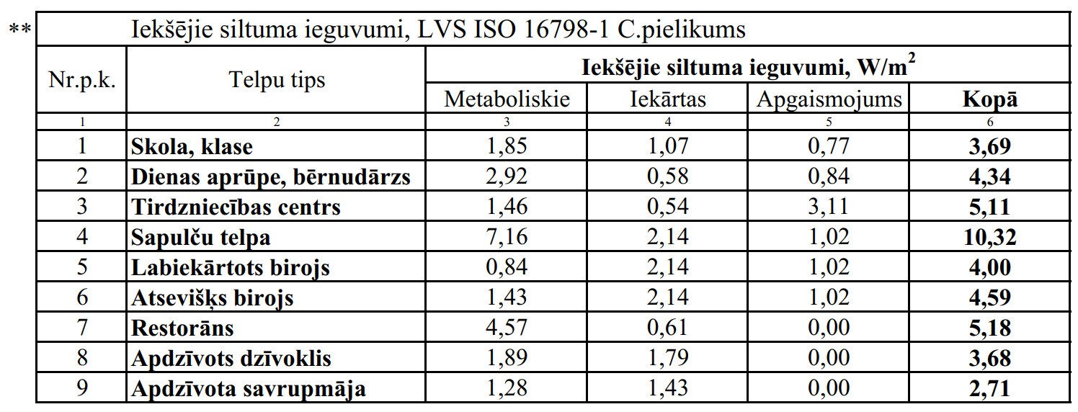
2. Ēkas energoprasības novērtējums apkurei aprēķina periodā* (esošā situācija)
*Atbilstoši Ministru kabineta 2021.gada 8. aprīļa noteikumiem Nr.222 "Ēku energoefektivitātes aprēķina metodes un ēku energosertifikācijas noteikumi"

 |  | Meteoroloģiskā stacija: |  |  |  |  |  | Iekštelpu vidējā temperatūra periodā: |  | °C
 |  | Adrese: | 0 |  |  |  |  | Āra vides vidējā temperatūra periodā: |  | °C
 |  | Kadastra apzīmējums | 0 |  |  |  | Novērtējuma periods: |  |  | dienas
 |  |  |  |  |  |  |  | References platība: |  | m²
 |  | izvēlnes šūnas |  |  |  |  |  | References tilpums: |  | m3
 |  | šūnas, kuras jāaizpilda, ja nepieciešams
 | 2.1. Siltuma pārnese ar pārvadi
 | Nr.p.k. | Norobežojošā konstrukcija |  |  | Laukums | Vidējā siltumcaurlaidība | Temperatūras starpība | Perioda ilgums | Siltuma pārnese ar pārvadi
 |  |  |  |  | m² | W/(m²K) | K | h | kWh gadā
 | 2.1.1. | Siena | Tips Nr.1
 |  |  | Tips Nr.2
 |  |  | Tips Nr.3
 |  |  | Tips Nr.4
 | 2.1.2. | Jumts / pārsegums | Tips Nr.1
 |  |  | Tips Nr.2
 |  |  | Tips Nr.3
 |  |  | Tips Nr.4
 | 2.1.3. | Grīda | Tips Nr.1
 |  |  | Tips Nr.2
 |  |  | Tips Nr.3
 |  |  | Tips Nr.4
 | 2.1.4. | Stiklotās konstrukcijas (Logi / vitrīnas / durvis / vārti) | Tips Nr.1
 |  |  | Tips Nr.2
 |  |  | Tips Nr.3
 |  |  | Tips Nr.4
 | 2.1.5. | Durvis / vārti | Tips Nr.1
 |  |  | Tips Nr.2
 |  |  | Tips Nr.3
 |  |  | Tips Nr.4
 |  | Termiskie tilti |  |  | Garums, m | W/(mK)
 | 2.1.6.
 | 2.1.7. | Grīda/sienas perimetrs |  |  |  |  | 0.0
 | 2.1.8.
 | 2.1.9.
 | 2.1.10.
 | 2.1.11.
Kopējā siltuma pārnese ar pārvadi apkurei: |  |  |  |  |  |  |  |  | 0
 | 2.2. Siltuma pārnese ar ventilāciju:
 | Nr.p.k. | Ventilācijas sistēma | Aprēķina tilpums | Gaisa apmaiņas kārta | Siltuma atgūšana |  | Temperatūras starpība | Perioda ilgums | Siltuma pārnese ar ventilāciju
 |  |  | m3 | 1/h | % |  | K | h | kWh gadā
 | 2.2.1. | Dabiskā | 0
 | 2.2.2. | Mehāniskā
 | 2.2.3. | Infiltrācija | 0 | 0.30 |  |  |  | 0
Kopējā siltuma pārnese ar ventilāciju apkurei: |  |  |  |  |  |  |  |  | 0

 | 2.3. Saules siltuma ieguvumi caur caurspīdīgām un necaurspīdīgām norobežojošajām konstrukcijām:
 | Nr.p.k. | Novietojums | Caurspīdīgo konstrukciju laukums | Pārbaudes aprēķins | Samazinājuma faktors | Stiklojuma vidējā g-vērtība | Starojuma intensitāte periodā |  | Saules siltuma ieguvumi
 |  |  | m2 |  |  |  | kWh/m2 gadā |  | kWh gadā
 | 2.3.1. | Ziemeļi |  |  |  |  |  |  | 0
 | 2.3.2. | Austrumi |  |  |  |  |  |  | 0
 | 2.3.3. | Dienvidi |  |  |  |  |  |  | 0
 | 2.3.4. | Rietumi |  |  |  |  |  |  | 0
 | 2.3.5. | Horizontāli |  |  |  |  |  |  | 0
 | 2.3.6. | Necaurspīdīgās norobežojošās konstrukcijas
Kopējie saules siltuma ieguvumi apkurei: |  |  |  |  |  |  |  |  | 0
 | 2.4. Iekšējie siltuma ieguvumi:
 | Apkures perioda ilgums |  |  | Īpatnējā iekšējo siltuma ieguvumu jauda** |  |  | References platība |  | Iekšējie siltuma ieguvumi
 | h gadā |  |  | W/m2 |  |  | m² |  | kWh gadā
 | 0 |  |  |  |  |  | 0.0 |  | 0
 | 2.5. Iekšējo siltuma ieguvumu izmantošanas koeficients

 |  |  |  |  |  |  | kWh/2 gadā |  | kWh gadā
 | 2.6. | Gada energoprasība apkurei: |  |  |  |  | 0.0 |  | 0
 | Pārbaude:
 | Ēkas energoefektivitātes minimālais pieļaujamais līmenis apkurei ≤ |  |  |  |  |  | 90 |  | atbilst ? | Jā

